Bugs Report
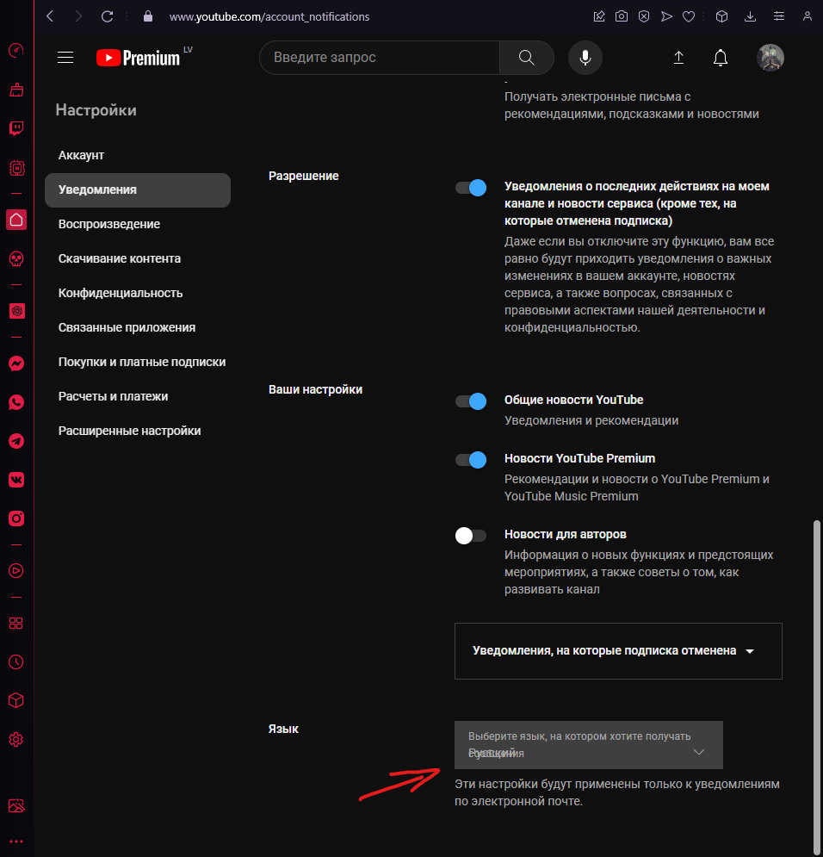
Bug ID | Severity | Priority | Summary | Procondition | Steps to Reproduce | Actual Result | Expected Result | Additional information/ Environment |  | Attachments
(Уникальный идентификатор) | (Серьезность) | (Приоритет) | (Краткое описание) | (Предварительное условие) | (Шаги воспроизведения) | (Фактический результат) | (Ожидаемый результат) | Версия OS: | Браузеры: | Видео | Screenshot
1.1 | Minor | Low | Налезание текста друг на друга в выборе языка уведомления | 1. Открыта страница https://youtube.com 2. Нажать на настройки уведомления | 1. Выбрать настройки уведомления 2. Выбрать вкладку Уведомления 3. Проматать в самый низ до выбора языков 4. Обратить внимание на дропдаун | Текст наложен друг на друга из за чего не видно какой язык был выбран | Текст читаемый, нет наложения друг на друга. Можно спокойно увидеть какой язык был выбран для уведомления | Win 10 | Opera GX LVL5 |  | рис.1

 |  |  |  |  |  |  |  |  |  |  |  | 1

